附图示例
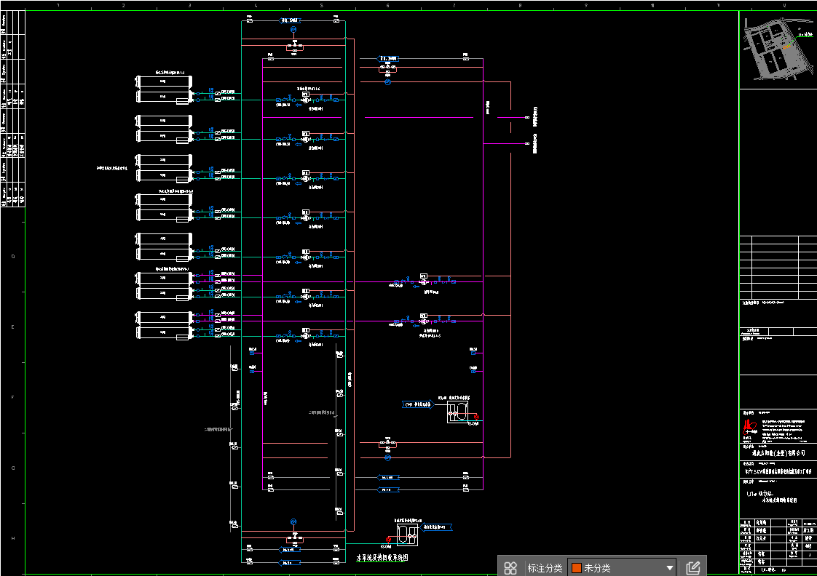
1、系统界面照片（上位机 or 触摸屏）
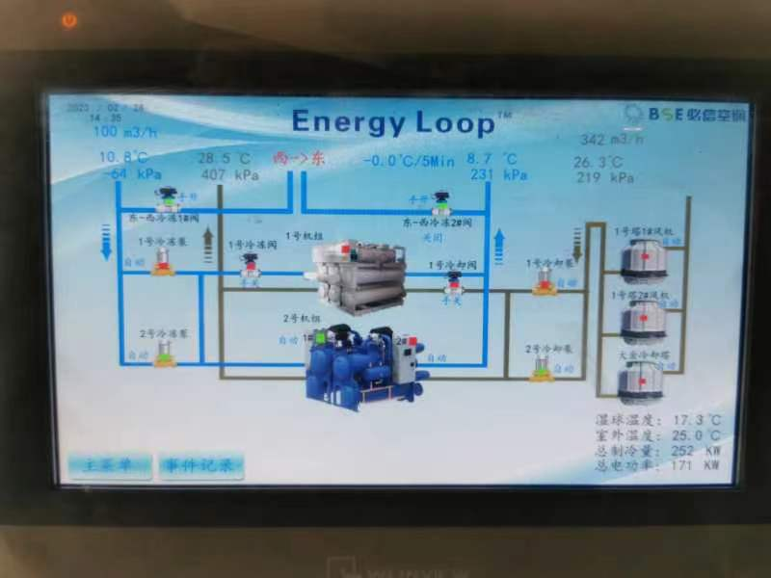 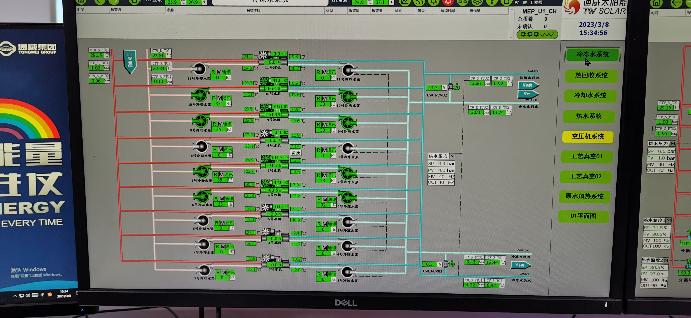
2、冷水站房整体照片
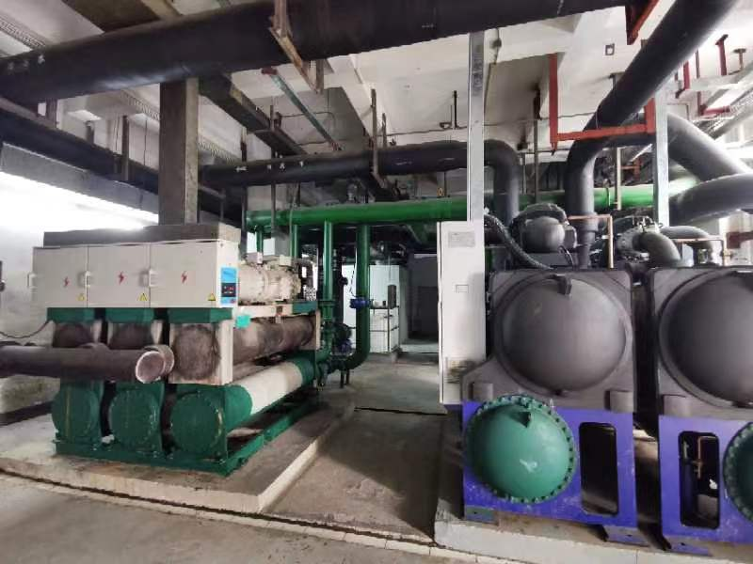
3、是否有管路系统图或者站房的设计施工图等

